상품제안서
몽크로스 초고속무선충전 마우스패드 15W | 상품코드: S00209

 |  |  |  |  |  |  | 02-713-8555 | www.synergygift.co.kr
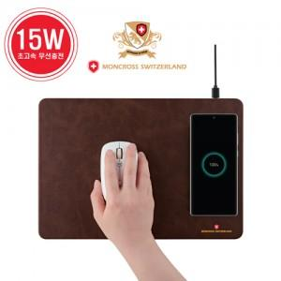 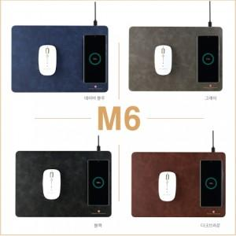 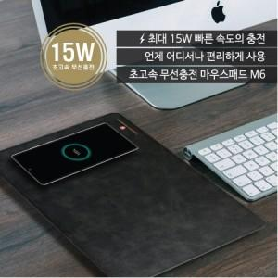

【상세/제작정보】 | <p>* 갤럭시 무선충전 지원</p><p>* 아이폰12이상(맥세이프모델)부터 무선충전 미지원​</p>

【인쇄/포장옵션】 | 레이저, 풀칼라 / 포장지포장

【공급단가】 | 수량 | 50~ | 300~ | 500~ | 1,000~ | 3,000~
*VAT별도 | 단가 | 15,520원 | 14,950원 | 14,370원 | 13,800원 | 13,450원

【상품 URL】 | https://www.synergygift.co.kr:443/src/goods_detail.php?gdno=18399

